誤り箇所参考
画面
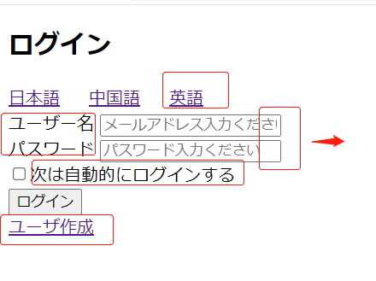

DBテーブル

